Settimgs設定教學
一般來說紅框這樣為一組Category資料，而範例紅框為一個Item資料
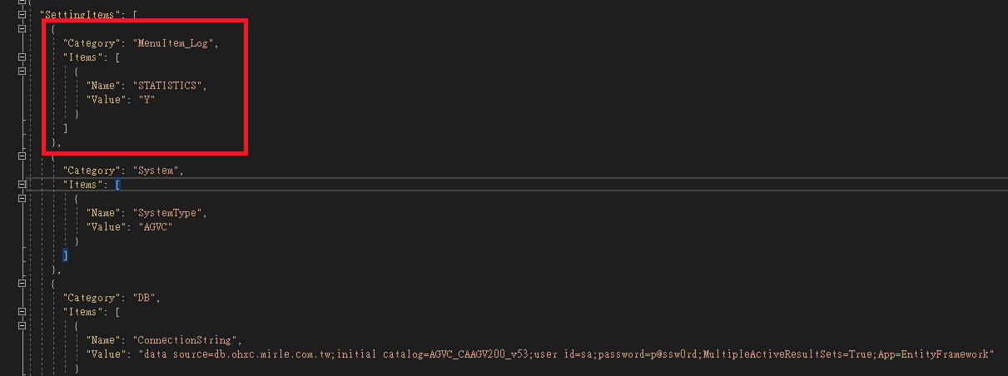

底下這個範例則是一組Category資料中(紅框)，包含兩個Item的資料(綠框)
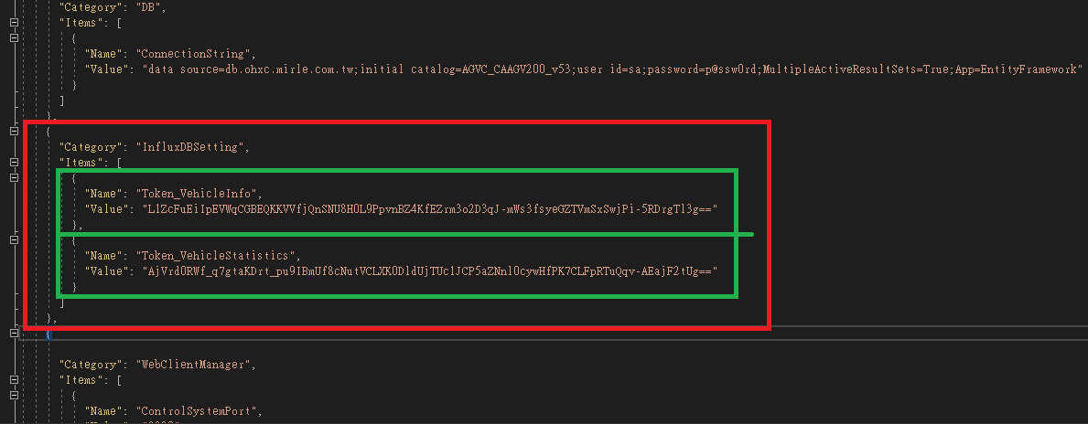

以下講解如何新增資料
步驟如下
1.確認Category是否已經存在於內容中，如存在改為增加Item，不存在則增加Category | 需記得逗號問題，可參考上方範例，每個Category及Item後，除非是最後一筆資料，否則都需要逗號
增加Category | { "Category": "MenuItem_Log", "Items": [ { "Name": "STATISTICS", "Value": "Y" } ] },
增加Item | { "Name": "Token_VehicleStatistics", "Value": "AjVrd0RWf_q7gtaKDrt_pu9IBmUf8cNutVCLXK0DldUjTUc1JCP5aZNnl0cywHfPK7CLFpRTuQqv-AEajF2tUg==" },

2.確認Sheet"Category_Items",找到要新增的內容
3.根據對應欄位(Category、Name)填入數值

